Sheet1
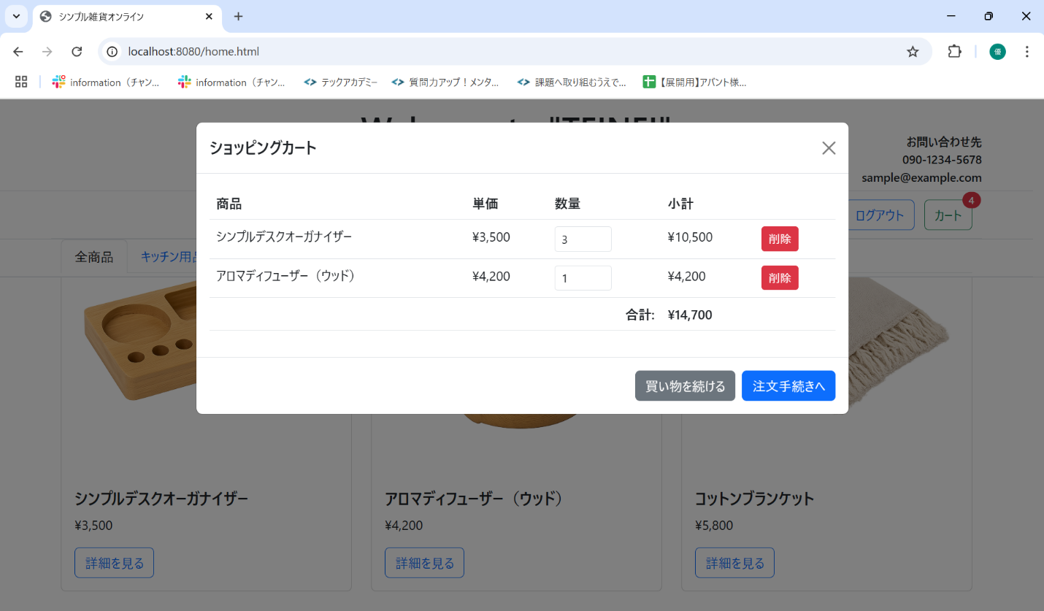
No. | テスト対象 | テスト種別 | 目的/観点 | 前提条件 | 操作手順 | 期待結果
ST-C-006 | カート表示 | 機能 | カートモーダルに複数種類の商品が正しく表示されるか | シンプルデスクオーガナイザー x3, アロマディフューザー（ウッド） x1 をカートに追加済み (バッジ=4) | 1. カートアイコンをクリックする。 | 1. カートモーダルが表示されること。 2. シンプルデスクオーガナイザー(数量3, 小計10,500) とアロマディフューザー（ウッド） (数量1, 小計4,200) が表示されること。 3. 合計金額が「14,700」円と表示されること。

